关系图
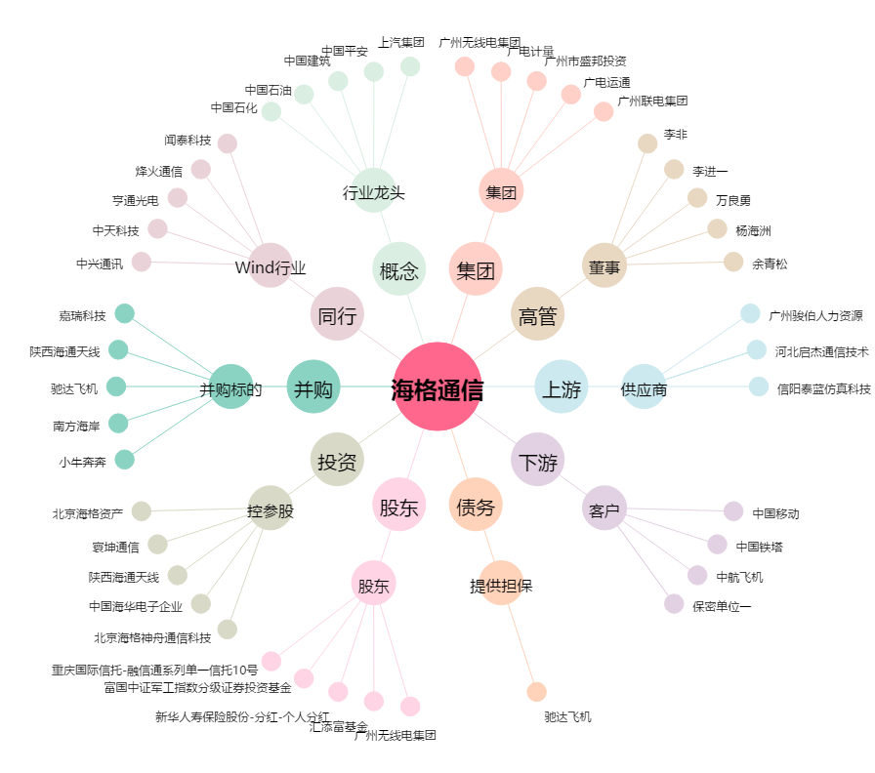
海格通信[002465.SZ] - 关系概览图

